Startblad
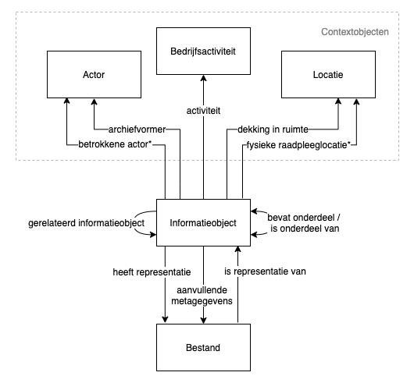
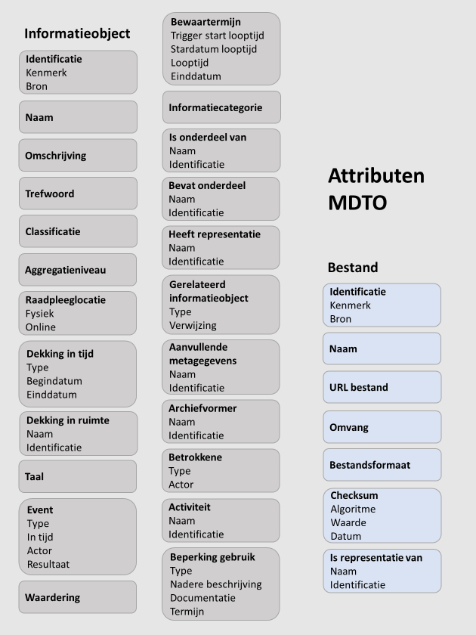
Naam: | Utrechts metadatamodel
Toepassingsgebied: | Overzicht van de (verplichte) Utrechtse metadata
Beheerder: | Expertteam Informatiebeheer
Gebruik: | Wanneer: Gebruik het Utrechts Metadatamodel bij: de aanschaf van een nieuw informatiesysteem, de inrichting van een nieuw informatiesysteem, de doorontwikkeling van een bestaand informatiesysteem of de uitwisseling tussen informatiesystemen (binnen en/of buiten de eigen organisatie) waaronder migratie, overbrenging en uitplaatsing. Het model geeft aan welke minimale metadata er gebruikt moet worden binnen de applicatie.
 | Hoe: Per beheerregime is aangegeven welk soort metadataveld (attribuut) voor de gemeente Utrecht nodig is om informatie goed te kunnen opslaan en terugvinden. Per soort metadataveld is aangegeven of het verplicht, verplicht indien bekend en of het meer dan een keer voor kan komen (herhaalbaar). Als het hoofd attribuut niet van toepassing is, dan zijn de onderliggende attributen dat ook niet en alleen de witte rijen hoeven ingevuld te worden bij een mapping. Gebruik voor een daadwerkelijke mapping bijlage 4. Voor verdere uitleg over het soort metadataveld en het gebruik zie de kolom toelichting.
 | Dit is het overzicht van alle metadatagegevens binnen het model. Er is een algemeen overzicht met alle attributen en per beheerregime is er een specifiek overzicht beschikbaar. Het laatste overzicht geeft de metadata weer die nodig is bij publicatie vanuit de Woo, deze is ook verwerkt in de tabbladen per beheerregime.

Uitleg begrippenlijst Excelbestand: | NB zie bijlage voor de volledige begrippenlijst.
Attribuut | Een metadata soort.
Hoofd attribuut | Attribuut op het hoogste niveau.
Informatieobject | Een verzameling aan elkaar gerelateerde gegevens die als eenheid wordt behandeld. Denk aan document, zaak en dossier.
Sub attribuut | Attribuut dat valt onder een hoofd attribuut.
Verplicht | Verplicht metadataveld; dit metadataveld zal altijd een waarde moeten hebben.
Verplicht indien bekend | Het attribuut moet een waarde hebben, als deze binnen de verantwoordelijke organisatie noodzakelijk is voor het uitvoeren van werkprocessen en taken, bekend is of afgeleid kan worden van andere bekende gegevens. Tenzij hier redelijkerwijs niet aan voldaan kan worden.
Herhaalbaar | Dit attribuut kan meerdere keren voor komen.

Toelichting tabbladen:
Metadatamodel totaal | Utrechts metadatamodel
Metadata beheerregime Zwaar | Utrechts metadatamodel voor een informatiesysteem dat valt onder een zwaar beheerregime
Metadata beheerregime Midden | Utrechts metadatamodel voor een informatiesysteem dat valt onder een midden beheerregime
Metadata beheerregime Licht | Utrechts metadatamodel voor een informatiesysteem dat valt onder een licht beheerregime
Metadata bij publiceren vanuit Woo | Utrechts metadatamodel voor een informatiesysteem dat informatie bevat dat gepubliceerd moet worden in het kader van de Woo

Versie: | 1.0

Achtergrondinformatie Utrechts metadatamodel en MDTO
MDTO vervangt het Toepassingsprofiel Metagegevens Lokale Overheden (TMLO). Het beschrijft metadata die horen bij informatieobjecten en de representatie van informatieobjecten in bestanden. Een bestand is dan ook altijd gekoppeld aan een informatieobject. Daarnaast worden in het model zogenaamde contextobjecten (bedrijfsactiviteit, actor en locatie) benoemd. Aan al deze objecten zijn metadata verbonden.
In onderstaand overzicht worden de in MDTO gespecificeerde relaties tussen de hierboven genoemde objecten grafisch weergegeven:
Metadata kunnen vastgelegd worden op verschillende niveaus. Zo kan een informatieobject samengesteld zijn uit andere informatieobjecten. Voorbeelden zijn:
- een archief (informatieobjecten van een organisatie of een persoon), of
- een dossier (alle informatieobjecten die op een bepaald onderwerp betrekking hebben), maar ook
- een document.
Let op: het MDTO-schema maakt geen gebruik van overerving tussen niveaus, dit betekent dat bij uitwisseling van metadata op elk niveau metadata opgenomen moet zijn. Bekijk per applicatie/opslaglocatie goed op welke niveaus metadata wordt vastgelegd. Een zaaksysteem heeft vaak minimaal twee niveaus (zaak- en documentniveau), en een website bijvoorbeeld één niveau.
Metadata worden toegekend aan de hand van attributen (zie afbeelding 1 voor een overzicht van de (hoofd)attributen). Sommige attributen zijn verplicht, dit betekent dat deze altijd een waarde moeten hebben. Onder "Verplicht, indien bekend” verstaat MDTO: “Het attribuut moet een waarde hebben, als deze binnen de verantwoordelijke organisatie noodzakelijk is voor het uitvoeren van werkprocessen en taken, bekend is of afgeleid kan worden van andere bekende gegevens. Tenzij hier redelijkerwijs niet aan voldaan kan worden”. Per attribuut wordt verder aangegeven of deze herhaalbaar is. Met andere woorden of een attribuut meerdere waarden kan hebben.
Een waarde kan bestaan uit een string (reeks tekens of karakters) of een datum, maar ook uit een zogenaamde begrippenlijst. Deze kan gesloten (gebruik alleen de aangegeven waarde zoals gespecificeerd door MDTO) of open zijn (er mogen extra waarden met een andere betekenis toegevoegd worden aan de aangegeven lijst met waarden). Het gebruik van een begrippenlijst zorgt, bij juist gebruik, voor bevordering van de kwaliteit van de metadata. Maak hiervoor gebruik van Bijlage 2 Metadatamodel Begrippenlijst .xlsx. Indien er bij de open lijsten waarden worden toegevoegd die specifiek zijn voor een organisatieonderdeel, neem dan deze (aangepaste) lijst als organisatieonderdeel zelf in beheer.
Afbeelding 1. Alle door MDTO vastgestelde (hoofd)attributen

